Compétences I2D
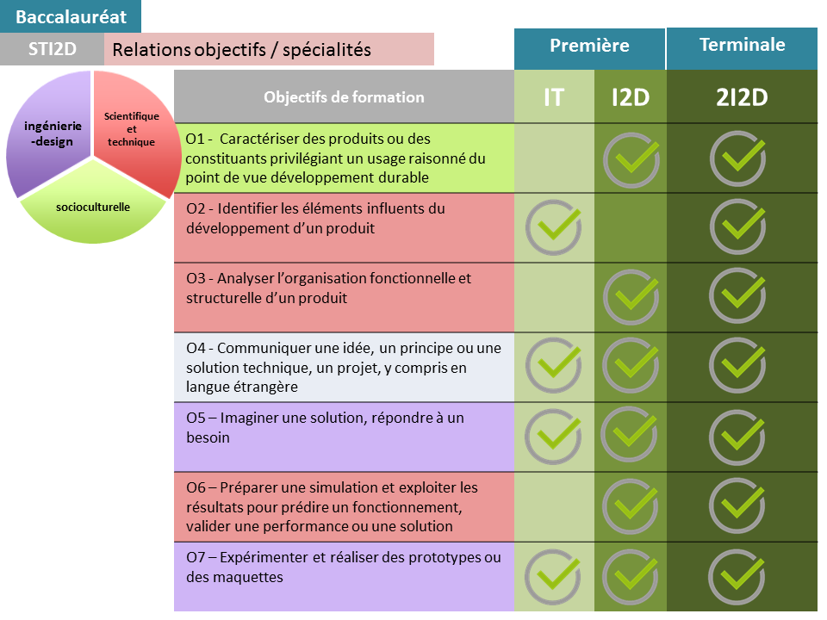
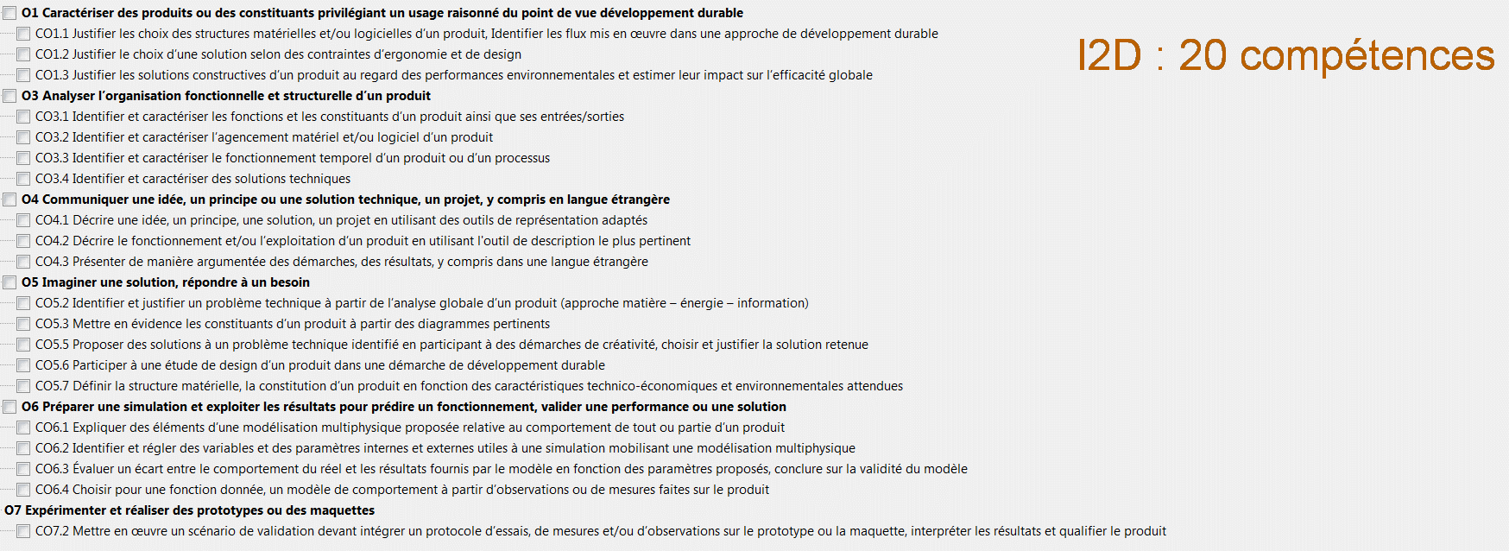
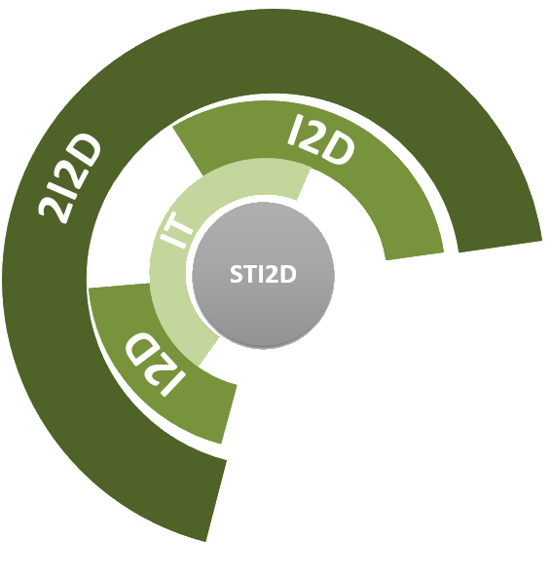

 |  |  | BO spécial n°1 du 22 janvier 2019 | (attention : Dans le BO, il y a une erreur de numérotation des compétences CO7.4, CO7.5, CO7.6 à la page 11/53, elles devraient être numérotées CO7.1, CO7.2, CO7.3 )
 | I2D |  | I2D : Ingénierie et Développement Durable

 | 20 compétences attendues |  |  |  |  | I2D 01 | I2D 02 | I2D 03 | I2D 04 | I2D 05 | I2D 06 | I2D07 | I2D 08
O1 - Caractériser des produits en privilégiant un usage raisonné du point de vue développement durable | CO1.1 | Justifier les choix des structures matérielles et/ou logicielles d’un produit, identifier les flux mis en œuvre dans une approche de développement durable |  |  | CO1.1 | x |  |  | x |  |  |  |  | 2 | 2
 | CO1.2 | Justifier le choix d’une solution selon des contraintes d’ergonomie et de design |  |  | CO1.2 |  |  |  | x |  |  |  |  | 1
 | CO1.3 | Justifier les solutions constructives d'un produit au regard des performances environnementales, et estimer leur impact sur l'efficacité globale |  |  | CO1.3 | x |  |  | x |  |  |  |  | 2
O3 - Analyser l’organisation fonctionnelle et structurelle d’un produit | CO3.1 | Identifier et caractériser les fonctions et les constituants d’un produit ainsi que ses entrées/sorties |  |  | CO3.1 |  | x | x |  |  |  |  |  | 2
 | CO3.2 | Identifier et caractériser l’agencement matériel et/ou logiciel d’un produit |  |  | CO3.2 |  | x | x |  |  |  |  |  | 2
 | CO3.3 | Identifier et caractériser le fonctionnement temporel d’un produit ou d’un processus |  |  | CO3.3 |  |  |  |  |  |  |  |  | 0
 | CO3.4 | Identifier et caractériser des solutions techniques |  |  | CO3.4 |  | x | x |  |  |  |  |  | 2
O4 - Communiquer une idée, un principe ou une solution technique, un projet, y compris en langue étrangère | CO4.1 | Décrire une idée, un principe, une solution, un projet en utilisant des outils de représentation adaptés |  |  | CO4.1 |  |  |  |  |  |  |  |  | 0
 | CO4.2 | Décrire le fonctionnement et/ou l’exploitation d’un produit en utilisant l'outil de description le plus pertinent |  |  | CO4.2 |  |  |  |  |  |  |  |  | 0
 | CO4.3 | Présenter de manière argumentée des démarches, des résultats, y compris dans une langue étrangère |  |  | CO4.3 |  |  |  | x |  |  |  |  | 1
O5 - Imaginer une solution, répondre à un besoin | CO5.2 | Identifier et justifier un problème technique à partir de l’analyse globale d’un produit (approche matière – énergie – information) |  |  | CO5.2 |  |  |  |  |  |  |  |  | 0
 | CO5.3 | Mettre en évidence les constituants d’un produit à partir des diagrammes pertinents. |  |  | CO5.3 |  |  |  |  |  |  |  |  | 0
 | CO5.5 | Proposer des solutions à un problème technique identifié en participant à des démarches de créativité, choisir et justifier la solution retenue |  |  | CO5.5 |  |  |  |  |  |  |  |  | 0
 | CO5.6 | Participer à une étude de design d’un produit dans une démarche de développement durable |  |  | CO5.6 | x |  |  |  |  |  |  |  | 1
 | CO5.7 | Définir la structure matérielle, la constitution d’un produit en fonction des caractéristiques technico-économiques et environnementales attendues |  |  | CO5.7 |  |  |  |  |  |  |  |  | 0
O6 - Préparer une simulation et exploiter les résultats pour prédire un fonctionnement, valider une performance ou une solution | CO6.1 | Expliquer des éléments d’une modélisation multiphysique proposée relative au comportement de tout ou partie d’un produit |  |  | CO6.1 |  |  |  |  |  |  |  |  | 0
 | CO6.2 | Identifier et régler des variables et des paramètres internes et externes utiles à une simulation mobilisant une modélisation multiphysique |  |  | CO6.2 |  |  |  | x |  |  |  |  | 1
 | CO6.3 | Évaluer un écart entre le comportement du réel et les résultats fournis par le modèle en fonction des paramètres proposés, conclure sur la validité du modèle |  |  | CO6.3 |  |  |  | x |  |  |  |  | 1
 | CO6.4 | Choisir pour une fonction donnée, un modèle de comportement à partir d’observations ou de mesures faites sur le produit |  |  | CO6.4 |  |  |  | x |  |  |  |  | 1
O7 - Expérimenter et réaliser des prototypes ou des maquettes | CO7.2 | Mettre en œuvre un scénario de validation devant intégrer un protocole d’essais, de mesures et/ou d’observations sur le prototype ou la maquette, interpréter les résultats et qualifier le produit |  |  | CO7.2 |  |  |  |  |  |  |  |  | 0
Ne rien inscrire dans ces cellules : les croix proviennent automatiquement des onglets Séquence "I2D xx"

Connaissances - Compétences I2D
 |  |  |  | Les 20 Compétences | Justifier les choix des structures matérielles et/ou logicielles d’un produit, identifier les flux mis en œuvre dans une approche de développement durable | Justifier le choix d’une solution selon des contraintes d’ergonomie et de design | Justifier les solutions constructives d'un produit au regard des performances environnementales, et estimer leur impact sur l'efficacité globale | Identifier et caractériser les fonctions et les constituants d’un produit ainsi que ses entrées/sorties | Identifier et caractériser l’agencement matériel et/ou logiciel d’un produit | Identifier et caractériser le fonctionnement temporel d’un produit ou d’un processus | Identifier et caractériser des solutions techniques | Décrire une idée, un principe, une solution, un projet en utilisant des outils de représentation adaptés | Décrire le fonctionnement et/ou l’exploitation d’un produit en utilisant l'outil de description le plus pertinent | Présenter de manière argumentée des démarches, des résultats, y compris dans une langue étrangère | Identifier et justifier un problème technique à partir de l’analyse globale d’un produit (approche matière – énergie – information) | Mettre en évidence les constituants d’un produit à partir des diagrammes pertinents. | Proposer des solutions à un problème technique identifié en participant à des démarches de créativité, choisir et justifier la solution retenue | Participer à une étude de design d’un produit dans une démarche de développement durable | Définir la structure matérielle, la constitution d’un produit en fonction des caractéristiques technico-économiques et environnementales attendues | Expliquer des éléments d’une modélisation multiphysique proposée relative au comportement de tout ou partie d’un produit | Identifier et régler des variables et des paramètres internes et externes utiles à une simulation mobilisant une modélisation multiphysique | Évaluer un écart entre le comportement du réel et les résultats fournis par le modèle en fonction des paramètres proposés, conclure sur la validité du modèle | Choisir pour une fonction donnée, un modèle de comportement à partir d’observations ou de mesures faites sur le produit | Mettre en œuvre un scénario de validation devant intégrer un protocole d’essais, de mesures et/ou d’observations sur le prototype ou la maquette, interpréter les résultats et qualifier le produit
 |  |  |  |  | O1 |  |  | O3 |  |  |  | O4 |  |  | O5 |  |  |  |  | O6 |  |  |  | O7
 |  |  |  |  | CO1.1 | CO1.2 | CO1.3 | CO3.1 | CO3.2 | CO3.3 | CO3.4 | CO4.1 | CO4.2 | CO4.3 | CO5.2 | CO5.3 | CO5.5 | CO5.6 | CO5.7 | CO6.1 | CO6.2 | CO6.3 | CO6.4 | CO7.2
Programme (connaissances associées) | Items du programme |  | Page BO fichier PDF | Taxo â | 1.5 2.1 | 1.5 2.1 | 1.5 3.1 3.3 4 5.2 | 2 4.1 4.3 5.2 | 2 4.1 4.3 5.2 | 2.3 2.4 3.4 4.3 | 2 4.3 5.2 6.2 | 2 4.1 | 2 4.1 | 4.1 6.2 | 1 2.1 4.3 | 2 5.2 | 4.3 5.2 6.2 | 1.5 4 | 1.5 2.3 2.4 4 5.2 | 2.3 2.4 3 5.2 | 3 | 3 | 3 | 2.1 6.2 | ß items du programme
1. Principes de conception des produits et développement durable | 1.5 Approche environnementale |  | 19
 |  | 1.5.2. Mise à disposition des ressources | 19 | 2 | x | x | x |  |  |  |  |  |  |  | x |  |  | x | x
 |  | 1.5.3. Utilisation raisonnée des ressources | 20 | 2 | x | x | x |  |  |  |  |  |  |  | x |  |  | x | x
2. Approche fonctionnelle et structurelle des produits | 2.1. Représentation des flux MEI |  | 21 | 2 | x | x |  | x | x |  | x | x | x |  | x | x |  |  |  |  |  |  |  | x
 | 2.2. Approche fonctionnelle et structurelle des ossatures et des enveloppes |  | 22
 |  | 2.2.1. Typologie des enveloppes | 22 | 2 |  |  |  | x | x |  | x | x | x |  |  | x
 |  | 2.2.2. Typologie des ossatures | 22 | 2 |  |  |  | x | x |  | x | x | x |  |  | x
 | 2.3. Approche fonctionnelle et structurelle des chaînes de puissance |  | 23
 |  | 2.3.1. Typologie des chaînes de puissance | 23 | 2 |  |  |  | x | x | x | x | x | x |  |  | x |  |  | x | x
 |  | 2.3.2. Stockage d’énergie | 23 | 2 |  |  |  | x | x | x | x | x | x |  |  | x |  |  | x | x
 |  | 2.3.3. Conversion de puissance | 23 | 2 |  |  |  | x | x | x | x | x | x |  |  | x |  |  | x | x
 |  | 2.3.4. Modulation de puissance | 24 | 2 |  |  |  | x | x | x | x | x | x |  |  | x |  |  | x | x
 |  | 2.3.5. Adaptation de puissance | 24 | 2 |  |  |  | x | x | x | x | x | x |  |  | x |  |  | x | x
 |  | 2.3.6. Transmission de puissance | 24 | 2 |  |  |  | x | x | x | x | x | x |  |  | x |  |  | x | x
 | 2.4. Approche fonctionnelle et structurelle d’une chaîne d’information |  | 25
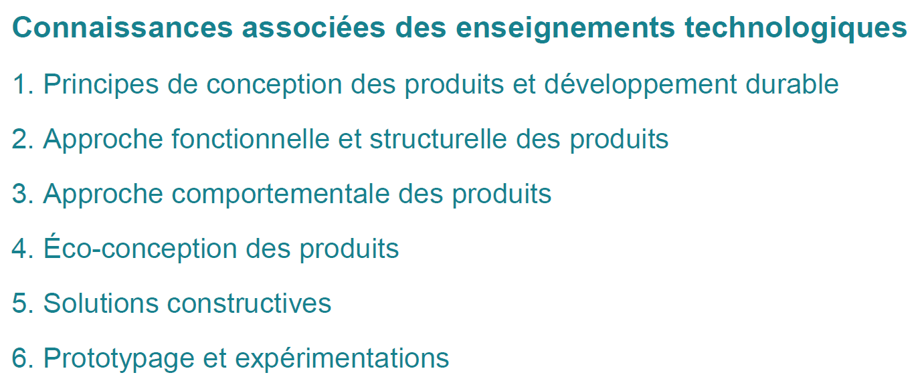
 |  | 2.4.1. Typologie des chaînes d’information | 25 | 2 |  |  |  | x | x | x | x | x | x |  |  | x |  |  | x | x
 |  | 2.4.2. Acquisition et restitution de l’information | 25/26 | 2 |  |  |  | x | x | x | x | x | x |  |  | x |  |  | x | x
 |  | 2.4.3. Codage et traitement de l’information | 26 | 2 |  |  |  | x | x | x | x | x | x |  |  | x |  |  | x | x
 |  | 2.4.4. Transmission de l’information | 27 | 2 |  |  |  | x | x | x | x | x | x |  |  | x |  |  | x | x
 |  | 2.4.5. Structure d’une application logicielle | 27 | 2 |  |  |  | x | x | x | x | x | x |  |  | x |  |  | x | x
3. Approche comportementale des produits | 3.1. Modélisations et simulations |  | 28
 |  | 3.1.1. Progiciels de simulation | 28 | 2 |  |  | x |  |  |  |  |  |  |  |  |  |  |  |  | x | x | x | x
 |  | 3.1.2. Paramétrage d’un modèle | 28/29 | 2 |  |  | x |  |  |  |  |  |  |  |  |  |  |  |  | x | x | x | x
 |  | 3.1.3. Paramétrage d’une simulation | 29 | 2 |  |  | x |  |  |  |  |  |  |  |  |  |  |  |  | x | x | x | x
 |  | 3.1.4. Post-traitement et analyse des résultats | 29 | 2 |  |  | x |  |  |  |  |  |  |  |  |  |  |  |  | x | x | x | x
 | 3.2. Comportement mécanique des produits |  | 30
 |  | 3.2.1. Concept de mouvement | 30 | 2 |  |  |  |  |  |  |  |  |  |  |  |  |  |  |  | x | x | x | x
 |  | 3.2.2. Concept d'équilibre | 31 | 2 |  |  |  |  |  |  |  |  |  |  |  |  |  |  |  | x | x | x | x
 |  | 3.2.3. Concept de résistance | 32 | 2 |  |  |  |  |  |  |  |  |  |  |  |  |  |  |  | x | x | x | x
 | 3.3. Comportement énergétique des produits |  | 33 | 2 et 3 |  |  | x |  |  |  |  |  |  |  |  |  |  |  |  | x | x | x | x
 | 3.4. Comportement informationnel des produits |  | 34
 |  | 3.4.1. Nature et représentation de l’information | 34 | 2 |  |  |  |  |  | x |  |  |  |  |  |  |  |  |  | x | x | x | x
 |  | 3.4.2. Description et simulation comportementale de l’information | 35 | 2 |  |  |  |  |  | x |  |  |  |  |  |  |  |  |  | x | x | x | x
 |  | 3.4.3. Inter-opérabilité des produits | 35/36 | 2 |  |  |  |  |  | x |  |  |  |  |  |  |  |  |  | x | x | x | x
 |  | 3.4.4. Comportement des systèmes régulés ou asservis | 36 | 2 |  |  |  |  |  | x |  |  |  |  |  |  |  |  |  | x | x | x | x
4. Éco-conception des produits | 4.1. Outils de représentation du réel |  | 37
 |  | 4.1.2. Outils de représentation schématique | 38 | 2 |  |  | x | x | x |  |  | x | x | x |  |  |  | x | x
 | 4.3. Conception des produits |  | 40
 |  | 4.3.1. Les réseaux intelligents | 40/41/42 | 2 |  |  | x | x | x | x | x |  |  |  | x |  | x | x | x
 |  | 4.3.3. Efficacité énergétique passive et active d'un produit | 43 | 2 |  |  | x | x | x | x | x |  |  |  | x |  | x | x | x
 |  | 4.3.5. Conception informationnelle des produits | 45 | 2 |  |  | x | x | x | x | x |  |  |  | x |  | x | x | x
5. Solutions constructives | 5.2. Constituants de puissance |  | 47
 |  | 5.2.3. Transmetteurs des mouvements | 48/49 | 2 |  |  | x | x | x |  | x |  |  |  |  | x | x |  | x | x
6. Prototypage et expérimentations | 6.2. Expérimentations et essais |  | 51 | 2 et 3 |  |  |  |  |  |  | x |  |  | x |  |  |  |  |  |  |  |  |  | x

 |  |  |  |  | 3 | 3 | 12 | 19 | 19 | 18 | 19 | 15 | 15 | 2 | 6 | 15 | 4 | 6 | 18 | 24 | 12 | 12 | 12 | 2

Themes Séquences I2D
I2D : Ingénierie et Développement Durable

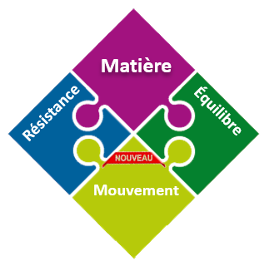

Nb semaines | Nb heures | SEQ | Thèmes de séquence | M | E | I
2 | 18 | I2D 01 | Le Développement Durable |  | x
2 | 18 | I2D 02 | La Chaine d'Information |  |  | x
3 | 27 | I2D 03 | La Chaine de Puissance |  | x
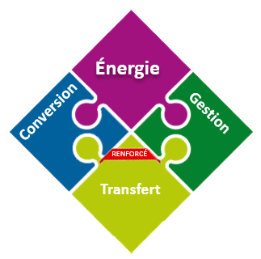
2 | 18 | I2D 04 | Etude des Structures | x | x
0 | 0 | I2D 05
0 | 0 | I2D 06
0 | 0 | I2D07
 |  | I2D 08 | Projet IT 3ème trimestres = 36 heures | x | x | x

9 | 81
semaines | heures

I2D 01
SÉQUENCE |  | 01 | Le Développement Durable |  |  |  | SÉQUENCE |  | 01 | Le Développement Durable
Fiche de séquence pédagogique - I2D | Nb de semaines |  | 2 | semaime | Choix des horaires à effectifs réduits dans l'établissement | CE | Déroulement temporel de séquence pédagogique - I2D
 | Total horaire élève |  | 18 | heure |  | Groupe |  | Situation Déclenchante |  |  | Tryptique MEI (Matière Energie Information)
 | Horaire élève Classe Entière |  |  | h CE |  | ETLV |  | contexte
A trouver !!
 | Horaire élève Groupe |  |  | h GR
 | Evaluation |  |  | h EVAL
 | Compétences abordées dans la séquence
 | CO1.1 | x | Justifier les choix des structures matérielles et/ou logicielles d’un produit, identifier les flux mis en œuvre dans une approche de développement durable
 | CO1.2 |  | Justifier le choix d’une solution selon des contraintes d’ergonomie et de design
 | CO1.3 | x | Justifier les solutions constructives d'un produit au regard des performances environnementales, et estimer leur impact sur l'efficacité globale |  |  |  |  |  |  |  | Matière | Energie | Information
 | CO3.1 |  | Identifier et caractériser les fonctions et les constituants d’un produit ainsi que ses entrées/sorties
 | CO3.2 |  | Identifier et caractériser l’agencement matériel et/ou logiciel d’un produit
 | CO3.3 |  | Identifier et caractériser le fonctionnement temporel d’un produit ou d’un processus |  |  |  |  | Contenus de la séquence
 | CO3.4 |  | Identifier et caractériser des solutions techniques |  |  |  |  | ordre | durée | effectifs
 | CO4.1 |  | Décrire une idée, un principe, une solution, un projet en utilisant des outils de représentation adaptés |  |  |  |  | ¯ | ¯ | ¯
 | CO4.2 |  | Décrire le fonctionnement et/ou l’exploitation d’un produit en utilisant l'outil de description le plus pertinent |  |  |  |  | Situation Déclenchante | 0.5 | CE
 | CO4.3 |  | Présenter de manière argumentée des démarches, des résultats, y compris dans une langue étrangère
 | CO5.2 |  | Identifier et justifier un problème technique à partir de l’analyse globale d’un produit (approche matière – énergie – information)
 | CO5.3 |  | Mettre en évidence les constituants d’un produit à partir des diagrammes pertinents.
 | CO5.5 |  | Proposer des solutions à un problème technique identifié en participant à des démarches de créativité, choisir et justifier la solution retenue
 | CO5.6 | x | Participer à une étude de design d’un produit dans une démarche de développement durable
 | CO5.7 |  | Définir la structure matérielle, la constitution d’un produit en fonction des caractéristiques technico-économiques et environnementales attendues
 | CO6.1 |  | Expliquer des éléments d’une modélisation multiphysique proposée relative au comportement de tout ou partie d’un produit
 | CO6.2 |  | Identifier et régler des variables et des paramètres internes et externes utiles à une simulation mobilisant une modélisation multiphysique
 | CO6.3 |  | Évaluer un écart entre le comportement du réel et les résultats fournis par le modèle en fonction des paramètres proposés, conclure sur la validité du modèle
 | CO6.4 |  | Choisir pour une fonction donnée, un modèle de comportement à partir d’observations ou de mesures faites sur le produit
 | CO7.2 |  | Mettre en œuvre un scénario de validation devant intégrer un protocole d’essais, de mesures et/ou d’observations sur le prototype ou la maquette, interpréter les résultats et qualifier le produit
 | Items du programme

I2D 02
SÉQUENCE |  | 02 | La Chaine d'Information |  |  |  |  | SÉQUENCE |  | 02 | La Chaine d'Information
Fiche de séquence pédagogique - I2D | Nb de semaines |  | 2 | semaime | Choix des horaires à effectifs réduits dans l'établissement | CE |  | Déroulement temporel de séquence pédagogique - I2D
 | Total horaire élève |  | 18 | heure |  | Groupe |  |  | Situation Déclenchante |  |  | Tryptique MEI (Matière Energie Information)
 | Horaire élève Classe Entière |  |  | h CE |  | ETLV |  |  | contexte
A trouver !!
 | Horaire élève Groupe |  |  | h GR
 | Evaluation |  |  | h EVAL
 | Compétences abordées dans la séquence
 | CO1.1 |  | Justifier les choix des structures matérielles et/ou logicielles d’un produit, identifier les flux mis en œuvre dans une approche de développement durable
 | CO1.2 |  | Justifier le choix d’une solution selon des contraintes d’ergonomie et de design
 | CO1.3 |  | Justifier les solutions constructives d'un produit au regard des performances environnementales, et estimer leur impact sur l'efficacité globale |  |  |  |  |  |  |  |  | Matière | Energie | Information
 | CO3.1 | x | Identifier et caractériser les fonctions et les constituants d’un produit ainsi que ses entrées/sorties
 | CO3.2 | x | Identifier et caractériser l’agencement matériel et/ou logiciel d’un produit
 | CO3.3 |  | Identifier et caractériser le fonctionnement temporel d’un produit ou d’un processus |  |  |  |  |  | Contenus de la séquence
 | CO3.4 | x | Identifier et caractériser des solutions techniques |  |  |  |  |  | ordre | durée | effectifs
 | CO4.1 |  | Décrire une idée, un principe, une solution, un projet en utilisant des outils de représentation adaptés |  |  |  |  |  | ¯ | ¯ | ¯
 | CO4.2 |  | Décrire le fonctionnement et/ou l’exploitation d’un produit en utilisant l'outil de description le plus pertinent |  |  |  |  |  | Situation Déclenchante | 0.5 | CE
 | CO4.3 |  | Présenter de manière argumentée des démarches, des résultats, y compris dans une langue étrangère
 | CO5.2 |  | Identifier et justifier un problème technique à partir de l’analyse globale d’un produit (approche matière – énergie – information)
 | CO5.3 |  | Mettre en évidence les constituants d’un produit à partir des diagrammes pertinents.
 | CO5.5 |  | Proposer des solutions à un problème technique identifié en participant à des démarches de créativité, choisir et justifier la solution retenue
 | CO5.6 |  | Participer à une étude de design d’un produit dans une démarche de développement durable
 | CO5.7 |  | Définir la structure matérielle, la constitution d’un produit en fonction des caractéristiques technico-économiques et environnementales attendues
 | CO6.1 |  | Expliquer des éléments d’une modélisation multiphysique proposée relative au comportement de tout ou partie d’un produit
 | CO6.2 |  | Identifier et régler des variables et des paramètres internes et externes utiles à une simulation mobilisant une modélisation multiphysique
 | CO6.3 |  | Évaluer un écart entre le comportement du réel et les résultats fournis par le modèle en fonction des paramètres proposés, conclure sur la validité du modèle
 | CO6.4 |  | Choisir pour une fonction donnée, un modèle de comportement à partir d’observations ou de mesures faites sur le produit
 | CO7.2 |  | Mettre en œuvre un scénario de validation devant intégrer un protocole d’essais, de mesures et/ou d’observations sur le prototype ou la maquette, interpréter les résultats et qualifier le produit
 | Items du programme |  |  |  |  |  | page
 | 2.4. Approche fonctionnelle et structurelle d’une chaîne d’information |  |  |  |  |  | 25
 | 2.4.1. Typologie des chaînes d’information |  |  |  |  |  | 25
 | * Notion de chaîne d’information.
 | * Principales fonctions relatives à la chaîne d’information :
 | acquérir, traiter, communiquer.
 | * Caractérisation des fonctions.
 | * Représentation graphique d’une chaîne d’information.

I2D 04
SÉQUENCE |  | 04 | Etude des Structures |  |  |  | SÉQUENCE |  | 04 | Etude des Structures
Fiche de séquence pédagogique - I2D | Nb de semaines |  | 2 | semaime | Choix des horaires à effectifs réduits dans l'établissement | CE | Déroulement temporel de séquence pédagogique - I2D
 | Total horaire élève |  | 18 | heure |  | Groupe |  | Situation Déclenchante |  |  | Tryptique MEI (Matière Energie Information)
 | Horaire élève Classe Entière |  |  | h CE |  | ETLV |  | contexte
A trouver !!
 | Horaire élève Groupe |  |  | h GR
 | Evaluation |  |  | h EVAL
 | Compétences abordées dans la séquence
 | CO1.1 | x | Justifier les choix des structures matérielles et/ou logicielles d’un produit, identifier les flux mis en œuvre dans une approche de développement durable
 | CO1.2 | x | Justifier le choix d’une solution selon des contraintes d’ergonomie et de design
 | CO1.3 | x | Justifier les solutions constructives d'un produit au regard des performances environnementales, et estimer leur impact sur l'efficacité globale |  |  |  |  |  |  |  | Matière | Energie | Information
 | CO3.1 |  | Identifier et caractériser les fonctions et les constituants d’un produit ainsi que ses entrées/sorties
 | CO3.2 |  | Identifier et caractériser l’agencement matériel et/ou logiciel d’un produit
 | CO3.3 |  | Identifier et caractériser le fonctionnement temporel d’un produit ou d’un processus |  |  |  |  | Contenus de la séquence
 | CO3.4 |  | Identifier et caractériser des solutions techniques |  |  |  |  | ordre | durée | effectifs
 | CO4.1 |  | Décrire une idée, un principe, une solution, un projet en utilisant des outils de représentation adaptés |  |  |  |  | ¯ | ¯ | ¯
 | CO4.2 |  | Décrire le fonctionnement et/ou l’exploitation d’un produit en utilisant l'outil de description le plus pertinent |  |  |  |  | Situation Déclenchante | 0.5 | CE
 | CO4.3 | x | Présenter de manière argumentée des démarches, des résultats, y compris dans une langue étrangère
 | CO5.2 |  | Identifier et justifier un problème technique à partir de l’analyse globale d’un produit (approche matière – énergie – information)
 | CO5.3 |  | Mettre en évidence les constituants d’un produit à partir des diagrammes pertinents.
 | CO5.5 | x | Proposer des solutions à un problème technique identifié en participant à des démarches de créativité, choisir et justifier la solution retenue
 | CO5.6 | x | Participer à une étude de design d’un produit dans une démarche de développement durable
 | CO5.7 | x | Définir la structure matérielle, la constitution d’un produit en fonction des caractéristiques technico-économiques et environnementales attendues
 | CO6.1 |  | Expliquer des éléments d’une modélisation multiphysique proposée relative au comportement de tout ou partie d’un produit
 | CO6.2 |  | Identifier et régler des variables et des paramètres internes et externes utiles à une simulation mobilisant une modélisation multiphysique
 | CO6.3 |  | Évaluer un écart entre le comportement du réel et les résultats fournis par le modèle en fonction des paramètres proposés, conclure sur la validité du modèle
 | CO6.4 |  | Choisir pour une fonction donnée, un modèle de comportement à partir d’observations ou de mesures faites sur le produit
 | CO7.2 |  | Mettre en œuvre un scénario de validation devant intégrer un protocole d’essais, de mesures et/ou d’observations sur le prototype ou la maquette, interpréter les résultats et qualifier le produit
 | Items du programme

I2D 05
SÉQUENCE |  | 05 | 0 |  |  |  | SÉQUENCE |  | 05 | 0
Fiche de séquence pédagogique - I2D | Nb de semaines |  | 0 | semaime | Choix des horaires à effectifs réduits dans l'établissement | CE | Déroulement temporel de séquence pédagogique - I2D
 | Total horaire élève |  | 0 | heure |  | Groupe |  | Situation Déclenchante |  |  | Tryptique MEI (Matière Energie Information)
 | Horaire élève Classe Entière |  |  | h CE |  | ETLV |  | contexte
A trouver !!
 | Horaire élève Groupe |  |  | h GR
 | Evaluation |  |  | h EVAL
 | Compétences abordées dans la séquence
 | CO1.1 |  | Justifier les choix des structures matérielles et/ou logicielles d’un produit, identifier les flux mis en œuvre dans une approche de développement durable
 | CO1.2 |  | Justifier le choix d’une solution selon des contraintes d’ergonomie et de design
 | CO1.3 |  | Justifier les solutions constructives d'un produit au regard des performances environnementales, et estimer leur impact sur l'efficacité globale |  |  |  |  |  |  |  | Matière | Energie | Information
 | CO3.1 |  | Identifier et caractériser les fonctions et les constituants d’un produit ainsi que ses entrées/sorties
 | CO3.2 |  | Identifier et caractériser l’agencement matériel et/ou logiciel d’un produit
 | CO3.3 |  | Identifier et caractériser le fonctionnement temporel d’un produit ou d’un processus |  |  |  |  | Contenus de la séquence
 | CO3.4 |  | Identifier et caractériser des solutions techniques |  |  |  |  | ordre | durée | effectifs
 | CO4.1 |  | Décrire une idée, un principe, une solution, un projet en utilisant des outils de représentation adaptés |  |  |  |  | ¯ | ¯ | ¯
 | CO4.2 |  | Décrire le fonctionnement et/ou l’exploitation d’un produit en utilisant l'outil de description le plus pertinent |  |  |  |  | Situation Déclenchante | 0.5 | CE
 | CO4.3 |  | Présenter de manière argumentée des démarches, des résultats, y compris dans une langue étrangère
 | CO5.2 |  | Identifier et justifier un problème technique à partir de l’analyse globale d’un produit (approche matière – énergie – information)
 | CO5.3 |  | Mettre en évidence les constituants d’un produit à partir des diagrammes pertinents.
 | CO5.5 |  | Proposer des solutions à un problème technique identifié en participant à des démarches de créativité, choisir et justifier la solution retenue
 | CO5.6 |  | Participer à une étude de design d’un produit dans une démarche de développement durable
 | CO5.7 |  | Définir la structure matérielle, la constitution d’un produit en fonction des caractéristiques technico-économiques et environnementales attendues
 | CO6.1 |  | Expliquer des éléments d’une modélisation multiphysique proposée relative au comportement de tout ou partie d’un produit
 | CO6.2 |  | Identifier et régler des variables et des paramètres internes et externes utiles à une simulation mobilisant une modélisation multiphysique
 | CO6.3 |  | Évaluer un écart entre le comportement du réel et les résultats fournis par le modèle en fonction des paramètres proposés, conclure sur la validité du modèle
 | CO6.4 |  | Choisir pour une fonction donnée, un modèle de comportement à partir d’observations ou de mesures faites sur le produit
 | CO7.2 |  | Mettre en œuvre un scénario de validation devant intégrer un protocole d’essais, de mesures et/ou d’observations sur le prototype ou la maquette, interpréter les résultats et qualifier le produit
 | Items du programme

I2D 06
SÉQUENCE |  | 06 | 0 |  |  |  | SÉQUENCE |  | 06 | 0
Fiche de séquence pédagogique - I2D | Nb de semaines |  | 0 | semaime | Choix des horaires à effectifs réduits dans l'établissement | CE | Déroulement temporel de séquence pédagogique - I2D
 | Total horaire élève |  | 0 | heure |  | Groupe |  | Situation Déclenchante |  |  | Tryptique MEI (Matière Energie Information)
 | Horaire élève Classe Entière |  |  | h CE |  | ETLV |  | contexte
A trouver !!
 | Horaire élève Groupe |  |  | h GR
 | Evaluation |  |  | h EVAL
 | Compétences abordées dans la séquence
 | CO1.1 |  | Justifier les choix des structures matérielles et/ou logicielles d’un produit, identifier les flux mis en œuvre dans une approche de développement durable
 | CO1.2 |  | Justifier le choix d’une solution selon des contraintes d’ergonomie et de design
 | CO1.3 |  | Justifier les solutions constructives d'un produit au regard des performances environnementales, et estimer leur impact sur l'efficacité globale |  |  |  |  |  |  |  | Matière | Energie | Information
 | CO3.1 |  | Identifier et caractériser les fonctions et les constituants d’un produit ainsi que ses entrées/sorties
 | CO3.2 |  | Identifier et caractériser l’agencement matériel et/ou logiciel d’un produit
 | CO3.3 |  | Identifier et caractériser le fonctionnement temporel d’un produit ou d’un processus |  |  |  |  | Contenus de la séquence
 | CO3.4 |  | Identifier et caractériser des solutions techniques |  |  |  |  | ordre | durée | effectifs
 | CO4.1 |  | Décrire une idée, un principe, une solution, un projet en utilisant des outils de représentation adaptés |  |  |  |  | ¯ | ¯ | ¯
 | CO4.2 |  | Décrire le fonctionnement et/ou l’exploitation d’un produit en utilisant l'outil de description le plus pertinent |  |  |  |  | Situation Déclenchante | 0.5 | CE
 | CO4.3 |  | Présenter de manière argumentée des démarches, des résultats, y compris dans une langue étrangère
 | CO5.2 |  | Identifier et justifier un problème technique à partir de l’analyse globale d’un produit (approche matière – énergie – information)
 | CO5.3 |  | Mettre en évidence les constituants d’un produit à partir des diagrammes pertinents.
 | CO5.5 |  | Proposer des solutions à un problème technique identifié en participant à des démarches de créativité, choisir et justifier la solution retenue
 | CO5.6 |  | Participer à une étude de design d’un produit dans une démarche de développement durable
 | CO5.7 |  | Définir la structure matérielle, la constitution d’un produit en fonction des caractéristiques technico-économiques et environnementales attendues
 | CO6.1 |  | Expliquer des éléments d’une modélisation multiphysique proposée relative au comportement de tout ou partie d’un produit
 | CO6.2 |  | Identifier et régler des variables et des paramètres internes et externes utiles à une simulation mobilisant une modélisation multiphysique
 | CO6.3 |  | Évaluer un écart entre le comportement du réel et les résultats fournis par le modèle en fonction des paramètres proposés, conclure sur la validité du modèle
 | CO6.4 |  | Choisir pour une fonction donnée, un modèle de comportement à partir d’observations ou de mesures faites sur le produit
 | CO7.2 |  | Mettre en œuvre un scénario de validation devant intégrer un protocole d’essais, de mesures et/ou d’observations sur le prototype ou la maquette, interpréter les résultats et qualifier le produit
 | Items du programme

I2D 07
SÉQUENCE |  | 07 | 0 |  |  |  | SÉQUENCE |  | 07 | 0
Fiche de séquence pédagogique - I2D | Nb de semaines |  | 0 | semaime | Choix des horaires à effectifs réduits dans l'établissement | CE | Déroulement temporel de séquence pédagogique - I2D
 | Total horaire élève |  | 0 | heure |  | Groupe |  | Situation Déclenchante |  |  | Tryptique MEI (Matière Energie Information)
 | Horaire élève Classe Entière |  |  | h CE |  | ETLV |  | contexte
A trouver !!
 | Horaire élève Groupe |  |  | h GR
 | Evaluation |  |  | h EVAL
 | Compétences abordées dans la séquence
 | CO1.1 |  | Justifier les choix des structures matérielles et/ou logicielles d’un produit, identifier les flux mis en œuvre dans une approche de développement durable
 | CO1.2 |  | Justifier le choix d’une solution selon des contraintes d’ergonomie et de design
 | CO1.3 |  | Justifier les solutions constructives d'un produit au regard des performances environnementales, et estimer leur impact sur l'efficacité globale |  |  |  |  |  |  |  | Matière | Energie | Information
 | CO3.1 |  | Identifier et caractériser les fonctions et les constituants d’un produit ainsi que ses entrées/sorties
 | CO3.2 |  | Identifier et caractériser l’agencement matériel et/ou logiciel d’un produit
 | CO3.3 |  | Identifier et caractériser le fonctionnement temporel d’un produit ou d’un processus |  |  |  |  | Contenus de la séquence
 | CO3.4 |  | Identifier et caractériser des solutions techniques |  |  |  |  | ordre | durée | effectifs
 | CO4.1 |  | Décrire une idée, un principe, une solution, un projet en utilisant des outils de représentation adaptés |  |  |  |  | ¯ | ¯ | ¯
 | CO4.2 |  | Décrire le fonctionnement et/ou l’exploitation d’un produit en utilisant l'outil de description le plus pertinent |  |  |  |  | Situation Déclenchante | 0.5 | CE
 | CO4.3 |  | Présenter de manière argumentée des démarches, des résultats, y compris dans une langue étrangère
 | CO5.2 |  | Identifier et justifier un problème technique à partir de l’analyse globale d’un produit (approche matière – énergie – information)
 | CO5.3 |  | Mettre en évidence les constituants d’un produit à partir des diagrammes pertinents.
 | CO5.5 |  | Proposer des solutions à un problème technique identifié en participant à des démarches de créativité, choisir et justifier la solution retenue
 | CO5.6 |  | Participer à une étude de design d’un produit dans une démarche de développement durable
 | CO5.7 |  | Définir la structure matérielle, la constitution d’un produit en fonction des caractéristiques technico-économiques et environnementales attendues
 | CO6.1 |  | Expliquer des éléments d’une modélisation multiphysique proposée relative au comportement de tout ou partie d’un produit
 | CO6.2 |  | Identifier et régler des variables et des paramètres internes et externes utiles à une simulation mobilisant une modélisation multiphysique
 | CO6.3 |  | Évaluer un écart entre le comportement du réel et les résultats fournis par le modèle en fonction des paramètres proposés, conclure sur la validité du modèle
 | CO6.4 |  | Choisir pour une fonction donnée, un modèle de comportement à partir d’observations ou de mesures faites sur le produit
 | CO7.2 |  | Mettre en œuvre un scénario de validation devant intégrer un protocole d’essais, de mesures et/ou d’observations sur le prototype ou la maquette, interpréter les résultats et qualifier le produit
 | Items du programme

I2D 08
SÉQUENCE |  | 08 | Projet IT 3ème trimestres = 36 heures |  |  |  | SÉQUENCE |  | 08 | Projet IT 3ème trimestres = 36 heures
Fiche de séquence pédagogique - I2D | Nb de semaines |  | 0 | semaime | Choix des horaires à effectifs réduits dans l'établissement | CE | Déroulement temporel de séquence pédagogique - I2D
 | Total horaire élève |  | 0 | heure |  | Groupe |  | Situation Déclenchante |  |  | Tryptique MEI (Matière Energie Information)
 | Horaire élève Classe Entière |  |  | h CE |  | ETLV |  | contexte
A trouver !!
 | Horaire élève Groupe |  |  | h GR
 | Evaluation |  |  | h EVAL
 | Compétences abordées dans la séquence
 | CO1.1 |  | Justifier les choix des structures matérielles et/ou logicielles d’un produit, identifier les flux mis en œuvre dans une approche de développement durable
 | CO1.2 |  | Justifier le choix d’une solution selon des contraintes d’ergonomie et de design
 | CO1.3 |  | Justifier les solutions constructives d'un produit au regard des performances environnementales, et estimer leur impact sur l'efficacité globale |  |  |  |  |  |  |  | Matière | Energie | Information
 | CO3.1 |  | Identifier et caractériser les fonctions et les constituants d’un produit ainsi que ses entrées/sorties
 | CO3.2 |  | Identifier et caractériser l’agencement matériel et/ou logiciel d’un produit
 | CO3.3 |  | Identifier et caractériser le fonctionnement temporel d’un produit ou d’un processus |  |  |  |  | Contenus de la séquence
 | CO3.4 |  | Identifier et caractériser des solutions techniques |  |  |  |  | ordre | durée | effectifs
 | CO4.1 |  | Décrire une idée, un principe, une solution, un projet en utilisant des outils de représentation adaptés |  |  |  |  | ¯ | ¯ | ¯
 | CO4.2 |  | Décrire le fonctionnement et/ou l’exploitation d’un produit en utilisant l'outil de description le plus pertinent |  |  |  |  | Situation Déclenchante | 0.5 | CE
 | CO4.3 |  | Présenter de manière argumentée des démarches, des résultats, y compris dans une langue étrangère
 | CO5.2 |  | Identifier et justifier un problème technique à partir de l’analyse globale d’un produit (approche matière – énergie – information)
 | CO5.3 |  | Mettre en évidence les constituants d’un produit à partir des diagrammes pertinents.
 | CO5.5 |  | Proposer des solutions à un problème technique identifié en participant à des démarches de créativité, choisir et justifier la solution retenue
 | CO5.6 |  | Participer à une étude de design d’un produit dans une démarche de développement durable
 | CO5.7 |  | Définir la structure matérielle, la constitution d’un produit en fonction des caractéristiques technico-économiques et environnementales attendues
 | CO6.1 |  | Expliquer des éléments d’une modélisation multiphysique proposée relative au comportement de tout ou partie d’un produit
 | CO6.2 |  | Identifier et régler des variables et des paramètres internes et externes utiles à une simulation mobilisant une modélisation multiphysique
 | CO6.3 |  | Évaluer un écart entre le comportement du réel et les résultats fournis par le modèle en fonction des paramètres proposés, conclure sur la validité du modèle
 | CO6.4 |  | Choisir pour une fonction donnée, un modèle de comportement à partir d’observations ou de mesures faites sur le produit
 | CO7.2 |  | Mettre en œuvre un scénario de validation devant intégrer un protocole d’essais, de mesures et/ou d’observations sur le prototype ou la maquette, interpréter les résultats et qualifier le produit
 | Items du programme

Planification des Séquences I2D
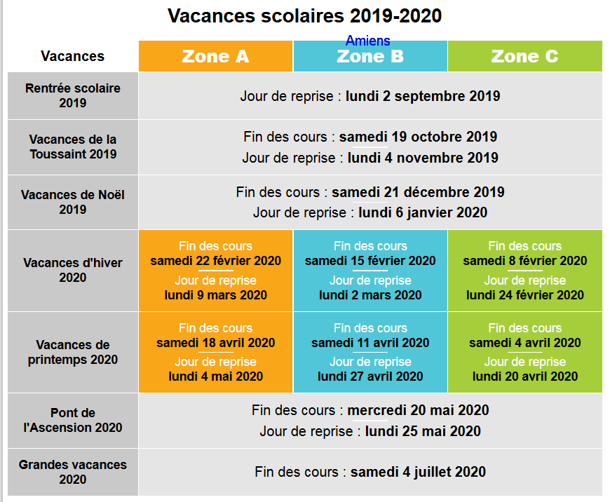
Planification des séquences en I2D

Semaine | 1 | 2 | 3 | 4 | 5 | 6 | 7 | 8 | 9 | 10 | 11 | 12 | 13 | 14 | 15 | 16 | 17 | 18 | 19 | 20 | 21 | 22 | 23 | 24 | 25 | 26 | 27 | 28 | 29 | 30 | 31 | 32
N° de séquence | Séquence 1 |  | Séquence 2 |  |  |  |  | Séquence 3 |  |  |  | Séquence 4 |  |  |  |  | Séquence 5 |  |  |  |  |  |  | Séquence 6 |  |  |  | Séquence 7
Cours | Le developpement durable
Applications Pratiques

